关系图
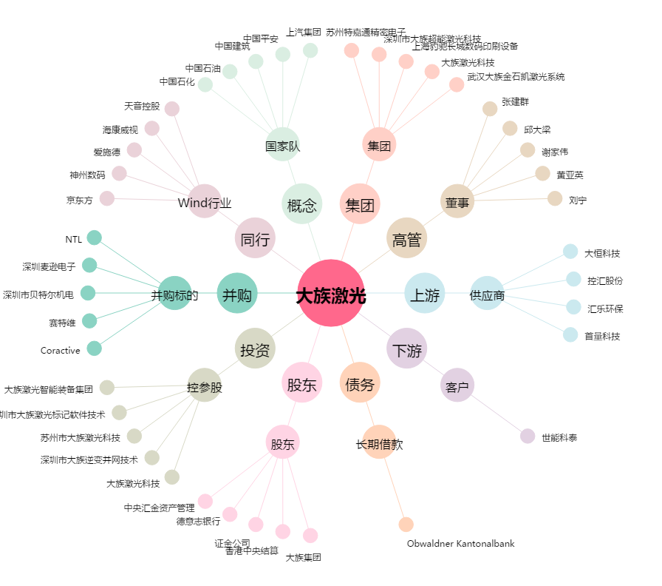
大族激光[002008.SZ] - 关系概览图

